工作表1
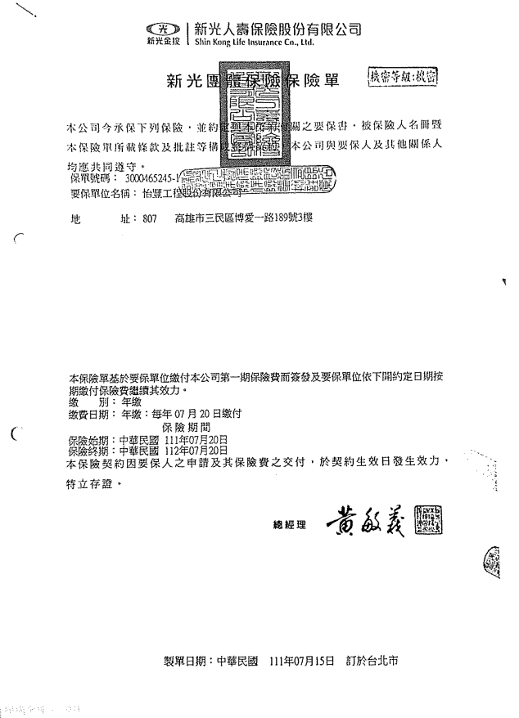
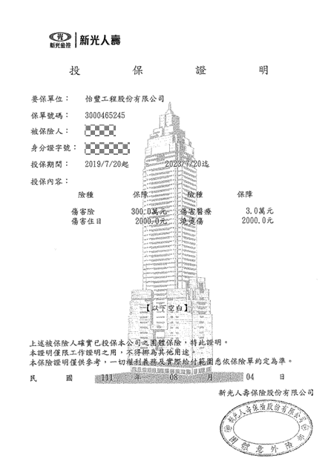
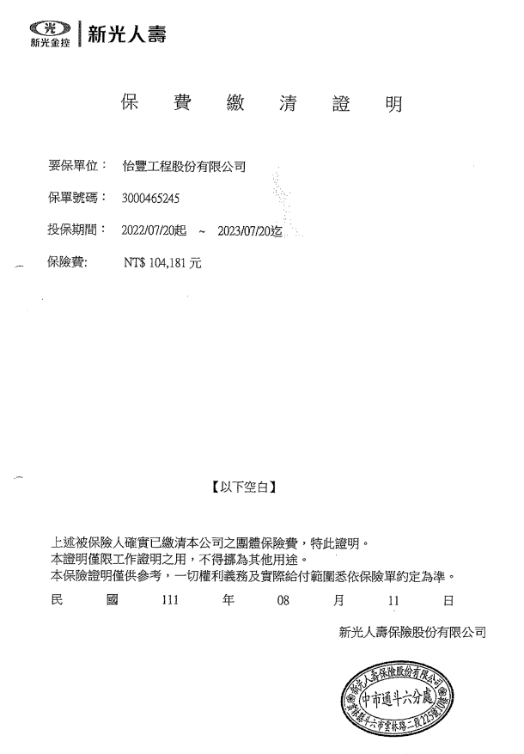
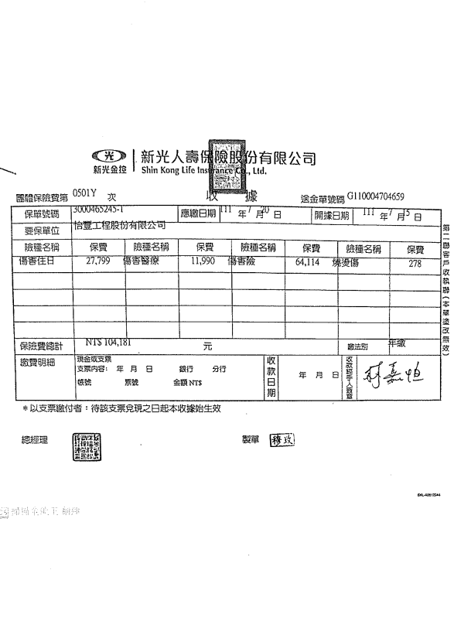
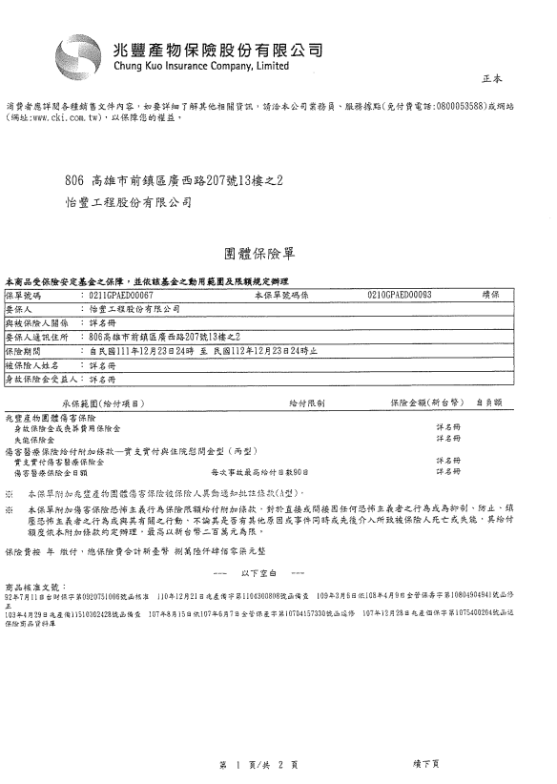
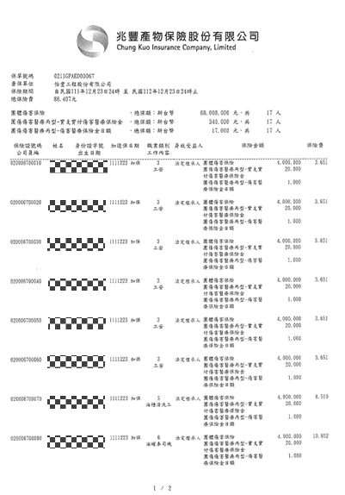
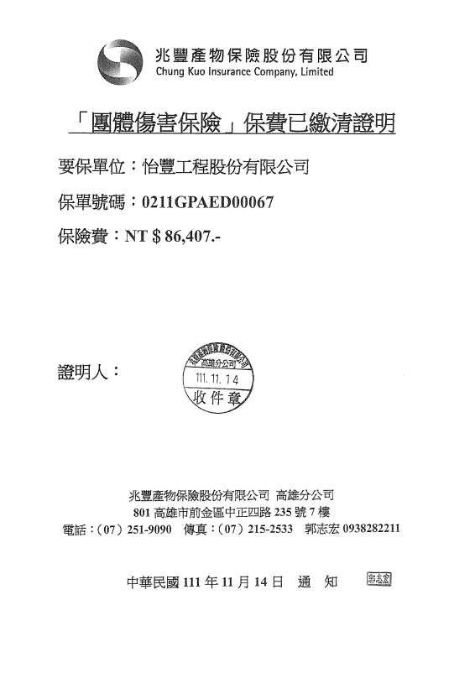
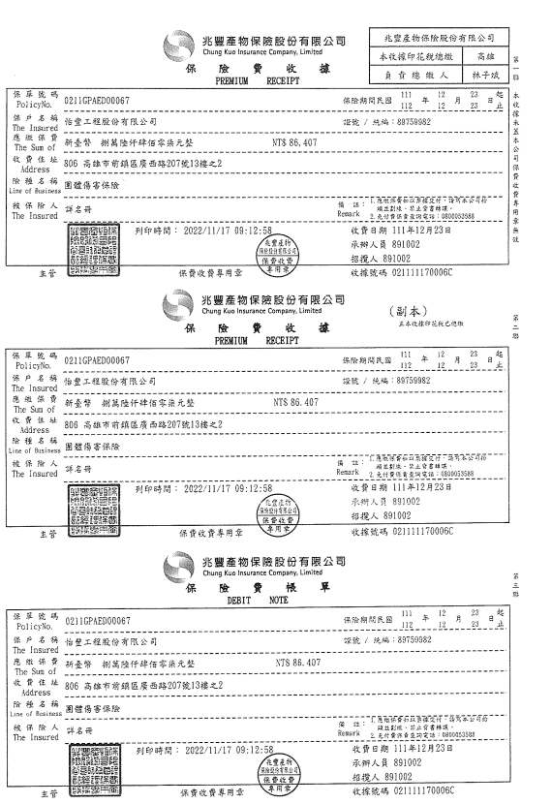
保 險 | 本司列入被保險人 | 補 償 金 額 |  | 最低保險金額 | 保險公司 | 保險期間 |  |  | 是否符合金額 | 是否符合期間
雇主意外責任險 |  | 每一個人體傷責任 | 500萬 | 5000萬 |  |  | ~
 |  | 每一意外事故體傷責任 | 2500萬
 |  | 保險契約最高賠償金額 | 5000萬
營繕承包商意外責任險 |  | 每一個人體傷責任 | 700萬 | 5500萬 |  |  | ~
 |  | 每一意外事故體傷責任 | 3000萬
 |  | 每一意外事故財物損失責任 | 2500萬
 |  | 保險契約最高賠償金額 | 5500萬

工作人員姓名 | 團保 (A保險公司) |  |  |  | 團保 (B保險公司) |  |  |  | 總保額 | 最低保額 | 是否符合 | 勞保 | 健保 | 健檢資料
 | 保額 | 期間(起) | ~ | 期間(終) | 保額 | 期間(起) | ~ | 期間(終)
AAA
BBB
CCC
DDD
EEE
FFF
GGG
HHH
III
JJJ
KKK
LLL
MMM
OOO
PPP
QQQ
RRR

